상품제안서
와이즈 PD 22.5W 고속충전 보조배터리 20000mAh | 상품코드: S45503

 |  |  |  |  |  |  | 02-713-8555 | www.synergygift.co.kr
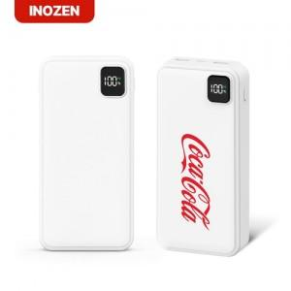 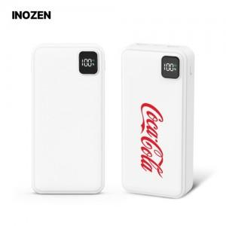 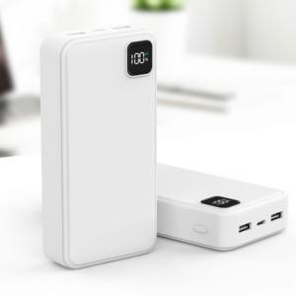

【상세/제작정보】

【인쇄/포장옵션】 | 레이저, 풀칼라 / 포장지포장

【공급단가】 | 수량 | 30~ | 100~ | 500~ | 1,000~ | 3,000~
*VAT별도 | 단가 | 13,650원 | 12,910원 | 12,070원 | 11,860원 | 11,650원

【상품 URL】 | https://www.synergygift.co.kr:443/src/goods_detail.php?gdno=45503

